DEBITS P810-820-S-40KG
DEBITS GAMME P810 SUSPENDUE PROGRAMME 40 KG |  |  |  |  | **HAUTEUR SOUS TRAVERSE (HM) = | 1000
HAUTEUR FACADE (HF) : | 2000 |  | FINITIONS |  | REMPLISSAGE HAUT | 1
LARGEUR PORTE (LPF) : | 830 | REMPLISSAGE BAS | Remplissage 8mm |  | HAUTEUR REMPLISSAGE HAUT (HRH)= | 885
LONGUEUR DE RAIL HAUT* : | 2000 | REMPLISSAGE HAUT | Remplissage 33/2 |  | LARGEUR REMPLISSAGE HAUT (LR)= | 768
Nbre de porte : | 1 | ALUMINIUM | NOIR GRANITE |  | REMPLISSAGE BAS | 1
Traverse horizontal : | 1 | PROFIL DE VITRAGE | TRANSPARENT |  | HAUTEUR REMPLISSAGE BAS (HRB) = | 954
FREIN AMORTISSEUR |  | JOINT BUTEE | NOIR |  | LARGEUR REMPLISSAGE BAS (LR) = | 768
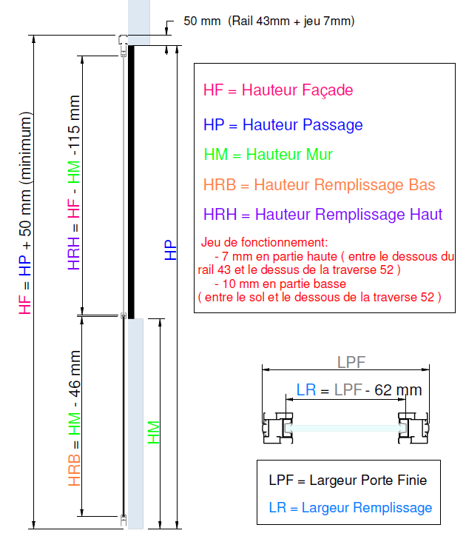
CLIENT |  | DATE | 2018-01-27
REF |  |  | Version_3 Date 26/02/18
DEBIT REMPLISSAGE TRAVERSE CENTREE si NON CENTREE** -------->
 |  | LONGEUR (mm) | QUANTITE | POINTER
HAUTEUR REMPLISSAGE = |  | 919
 |  |  | 2
LARGEUR REMPLISSAGE (LR) = |  | 768

DEBIT ALUMINIUM |  |  |  | NOIR GRANITE

RAIL HAUT P40 |  | 2000 | 1
POIGNEE P810/P820 |  | 1940 | 2
TRAVERSE HAUTE ET BASSE 52 |  | 753 | 2
TRAVERSE INTERMEDIAIRE 28 |  | 753 | 1
PLAT A COLLER***

DEBIT PROFIL DE VITRAGE/JOINT

PROFIL DE VITRAGE 6/8 | TRANSPARENT | 753 | 4
PROFIL DE VITRAGE 6/8 | TRANSPARENT | 1870 | 2
JOINT DE BUTEE PLAT | NOIR | 2134 | 2
QUINCAILLERIE
CHARIOT P40 N COMPLET |  |  | 2
GUIDE BAS |  |  | 1
VIS 4,8x40 |  |  | 4
FREIN AMORTISSEUR SIMPLE 40KG |  |  | 0
FREIN AMORTISSEUR DOUBLE 30KG |  |  | 0
EQUERRE DE SUSPENSION |  |  | 0
CAPOT DE FINITION |  |  | 0

* LONGUEUR DE RAIL au moins 2x la LARGEUR PORTE (LPF)

** La hauteur de remplissage est calculée pour une traverse centrée sur la porte. Pour une hauteur spécifique :
Entrez la hauteur sous traverse pour les dimensions des remplissages haut et bas.

***Pour des raisons de tolérance de découpe des remplissage, le PLAT A COLLER se découpe après l'assemblage
de la porte (porte en position normale : prise de cotes entre la TRAVERSE INTER 28 et LA TRAVERSE HAUTE 52).

